상품제안서
파스텔 휴대용 치약칫솔세트 (치약,칫솔,샤워타올) [인쇄무료] | 상품코드: F22995

 |  |  |  |  |  |  | 02-412-0044 | www.easy1.co.kr
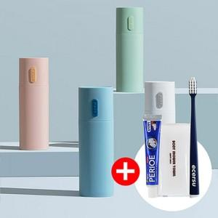 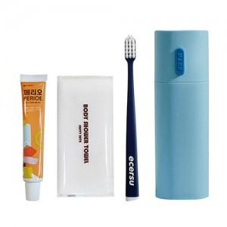 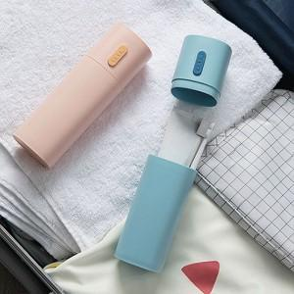

【상세/제작정보】

【인쇄/포장옵션】 | 레이저 / 포장불가능

【공급단가】 | 수량 | 100~ | 300~ | 500~ | 1,000~ | 3,000~
*VAT별도 | 단가 | 4,760원 | 4,590원 | 4,420원 | 4,250원 | 4,080원

【상품 URL】 | https://dev.easy1.co.kr:443/src/goods_detail.php?gdno=22995

